Sheet1
P2: Standard VC Issuance (การขอออกเอกสาร VC อื่นๆ)

VCGA |  |  | Issuer |  | Holder | Digital Wallet |  | Wallet Provider | Trust Registry | Schema Registry | VC Status Registry |  | Audit Trail

 |  |  |  |  | 1.เริ่มกระบวนการ

 |  |  |  | 2.ร้องขอเอกสารรับรอง (VC) รูปที่ 1 , รูปที่ 2 , รูปที่ 3

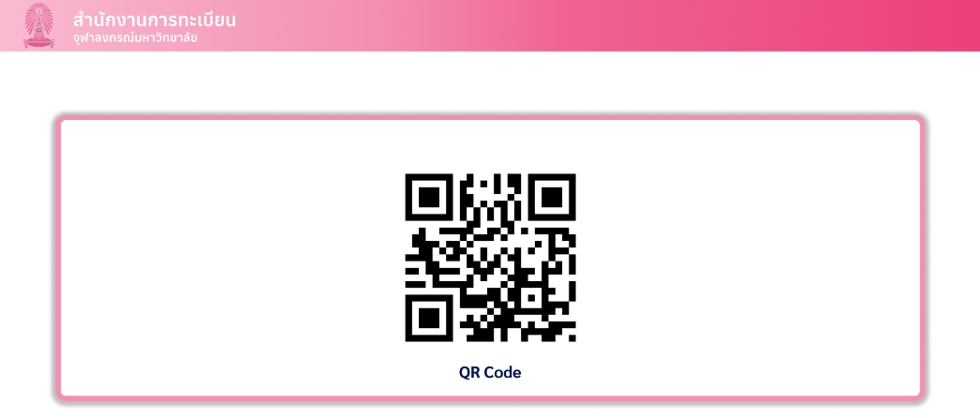

 |  |  |  | แบบ ก

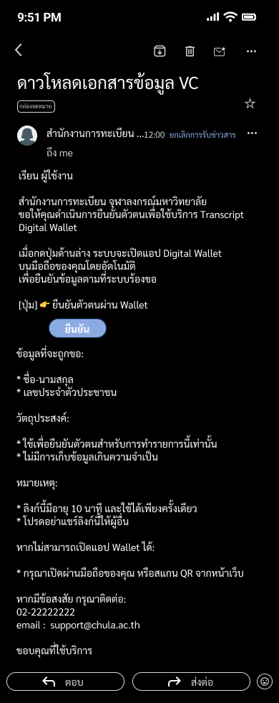

 |  |  |  | แบบ ข

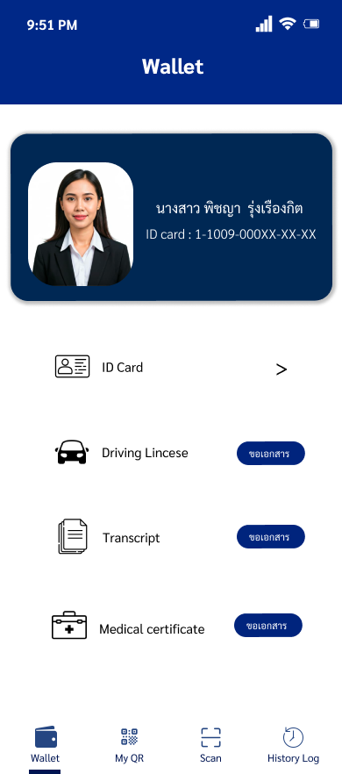

 |  |  |  | แบบ ค

 |  |  |  |  |  | 3.รับคำสั่งและเชื่อมต่อระบบ ไปยัง Issuer ที่เกี่ยวข้อง

 |  | 4.ตอบรับและร้องขอให้ผู้ใช้ ยืนยันตัวตน

 |  |  |  |  |  | 5.แสดง PID VC เพื่อยืนยันตัวตน รูปที่ 4

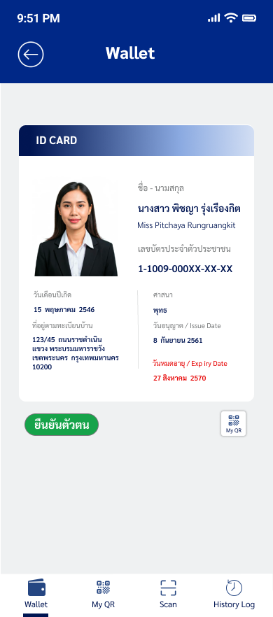

 |  |  |  |  | 6.ตรวจสอบคำขอ และ ระบุ PIN / Biometric เพื่อให้ความยินยอม รูปที่ 5



 |  |  |  |  |  | 7.ดำเนินการส่ง PID VC ให้ Issuer ที่เกี่ยวข้อง รูปที่ 6

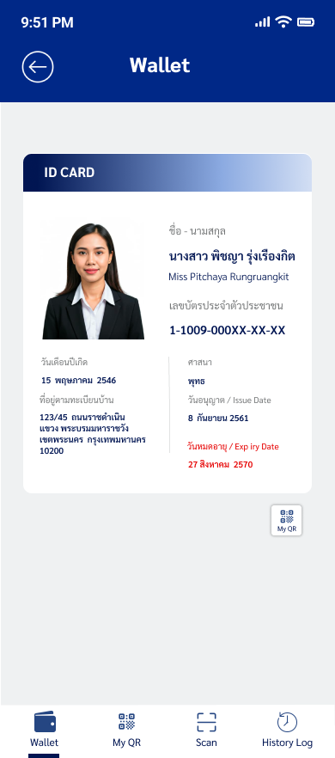

 | 8.รับเอกสาร PID VC และเริ่มกระบวนการตรวจสอบ

 |  |  |  |  |  |  |  |  | 9.ยืนยันความน่าเชื่อถือของ PID Issuer รูปที่ 7
 |  |  |  |  |  |  |  |  |  |  | 10.ตรวจสอบสถานะของ เอกสาร PID VC
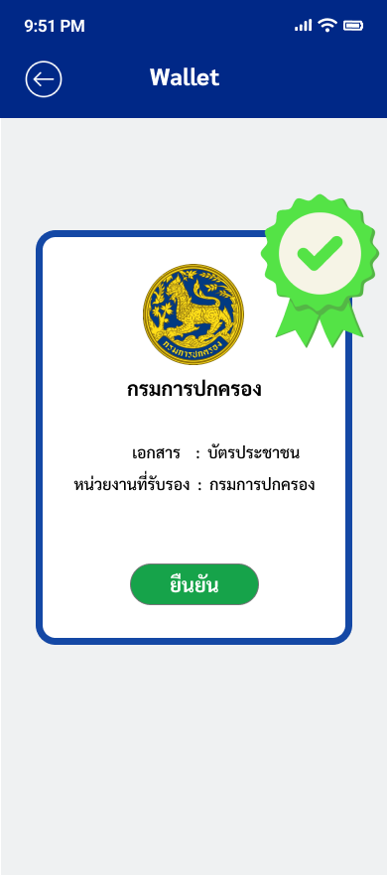

 | 11.ยืนยันตัวตนสำเร็จ และ ส่งข้อเสนอเตรียมการออกเอกสาร

 |  |  |  |  |  |  | 12.สร้างกุญแจดอกใหม่ (did:key) สำหรับเอกสารฉบับนี้

 |  |  |  |  |  |  | 13.ส่งคำขอเอกสาร พร้อมพิสูจน์ความเป็นเจ้าของกุญแจ (PoP)

 | 14.รับคำขอ และ ตรวจสอบ PoP

 |  |  |  |  |  |  |  |  |  | 15.ดึงแม่แบบเอกสาร

 | 16.สร้างเอกสาร VC และ ลงลายมือชื่อดิจิทัล

 |  |  |  |  |  |  |  |  |  |  |  | 17.บันทึกสถานะเอกสารว่า "พร้อมใช้งาน (Active)" |  | 18.บันทึกประวัติ การออกเอกสาร รูปที่ 8

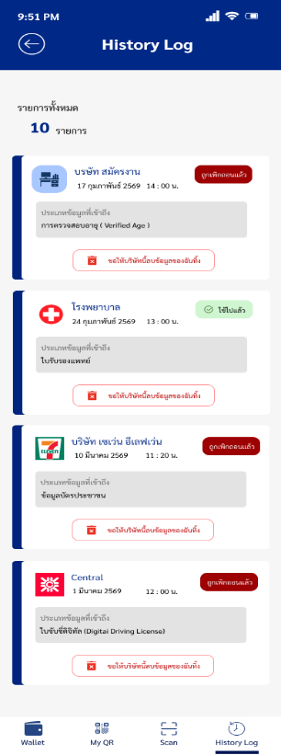

 | 19.ส่งมอบเอกสารรับรอง

 |  |  |  |  |  |  | 20.รับเอกสารรับรอง และ เริ่มกลไกการตรวจสอบ

 |  |  |  |  |  |  |  |  | 21.ยืนยันว่า Issuer ได้ขึ้นทะเบียน ถูกต้องและเชื่อถือได้ รูปที่ 9

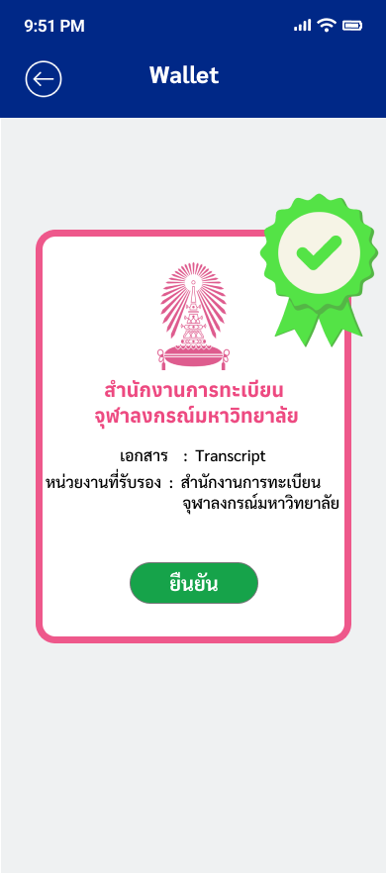

 |  |  |  |  |  |  | 22.ตรวจสอบสำเร็จ จึงยอมรับเอกสารลงกระเป๋า

 |  |  |  |  |  |  | 23.สิ้นสุดกระบวนการ

